Garis AB
Petakan ke bidang koordinat menggunakan https://www.geogebra.org/classic
Diketahui,
Jendela: |  |  |  | Garis AB
xMin | = | -3 |  | Titik A: | xa = | -4
yMin | = | 1 |  |  | ya = | 2
xMax | = | 2
yMax | = | 6 |  | Titik B: | xb = | -1
 |  |  |  |  | yb = | 7

JAWABAN
Bit Titik A:
Bit1 = |  | sign(xmin-x) = | sign(-3-(-4))= sign(1)=1
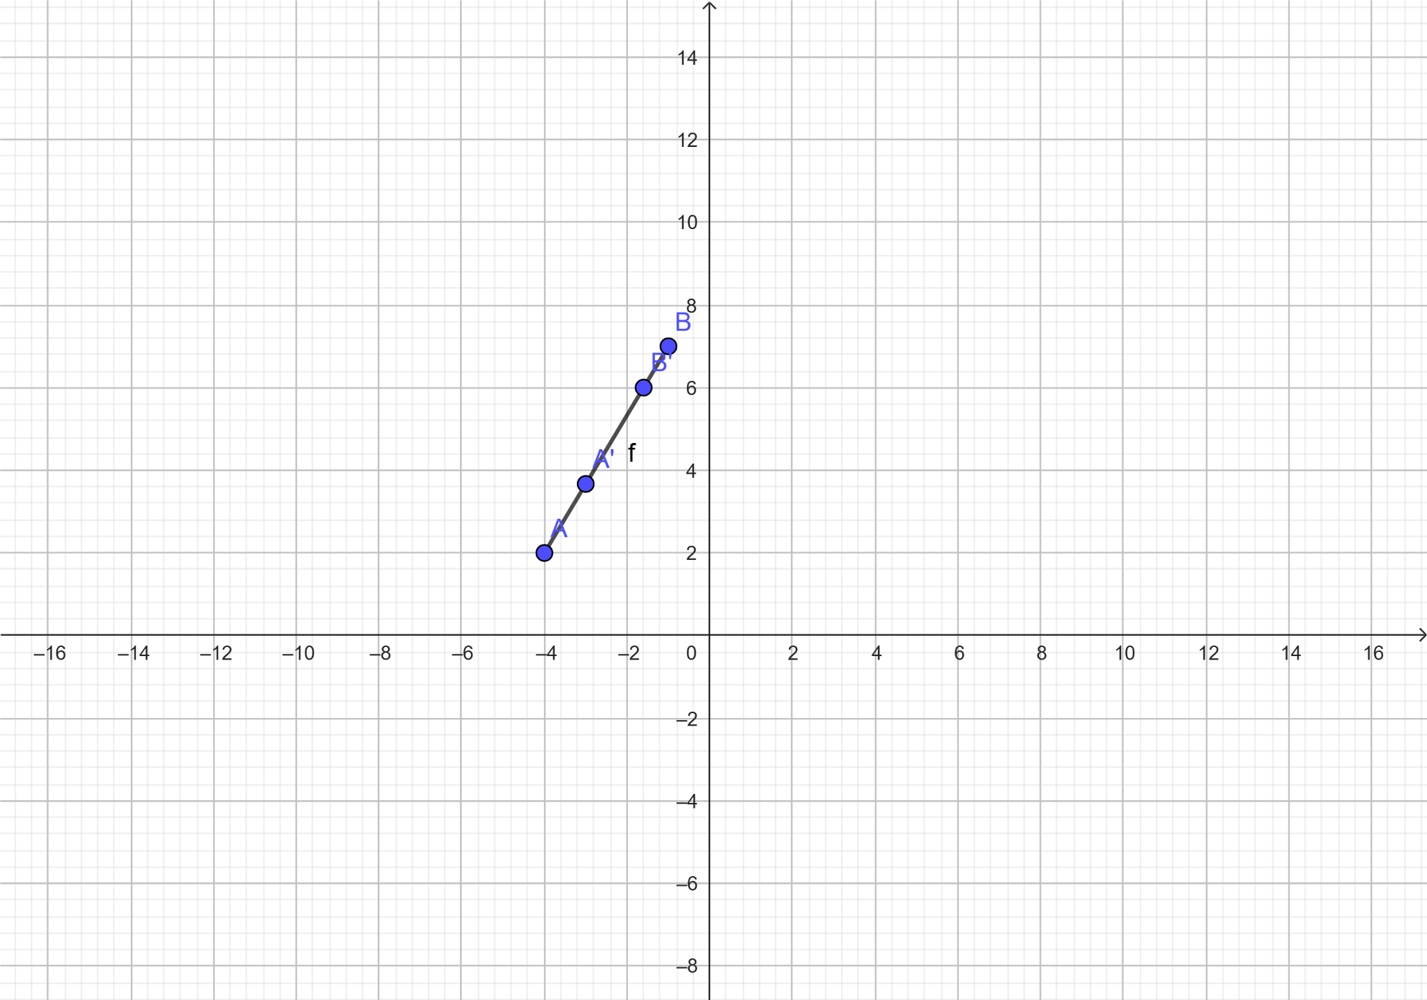
Bit2 = |  | sign(x-xmax) = | sign(-4-2)= sign(-6)=0
Bit3 = |  | sign(ymin-y) = | sign(1-2)= sign(-1)=0
Bit4 = |  | sign(y-ymax) = | sign(2-6)= sign(-4)=0

Bit Titik B:
Bit1 = |  | sign(xmin-x) = | sign(-3-(-1))= sign(-2)=0
Bit2 = |  | sign(x-xmax) = | sign(-1-2)= sign(-3)=0
Bit3 = |  | sign(ymin-y) = | sign(1-7)= sign(-6)=0
Bit4 = |  | sign(y-ymax) = | sign(7-6)=sign(1)=1

Lakukan operasi OR:
OpOR | = Bit Titik A OR Bit Titik B
 | = | bit titik A: 1000
 | = | bit titik B: 0001
 |  | A OR B: 1001
Karena OpOR = 0000, maka ..... |  |  | lakukan operasi AND

Karena OpOR ≠ 0000, maka lakukan operasi AND:
OpAND | = Bit Titik A AND Bit Titik B
 | = | bit titik A: 1000
 | = | bit titik B: 0001
 |  | A AND B: 0000
Karena OpAND ≠ 0000, maka ..... |  |  |  |  |  | A and B = 1001

Karena OpAND = 0000, maka .....
Perpotongan dengan batas window
m | = | (yb-ya)/(xb-xa)=(7-2)/(-1-(-4)=5/3

Karena
Bit1 = 1, maka garis yang berpotongan dengan batas KIRI (A'):
y3 | = | ya+m(Xmin-xa) | = | 3.67

x3 | = | Xmin | = | -3
dan Bit4 = 1, maka garis yang berpotongan dengan batas ATAS (B'):
y3 | = | Ymax | = | 6

x3 | = | xa + (Ymax-ya)/m | = | -1.6
(N pada BitN, N = {1,2,3,4})

Jadi titik potongnya adalah:
A': |  | (3.67, -3)
B': |  | (6, -1.6)

Garis CD
Petakan ke bidang koordinat menggunakan https://www.geogebra.org/classic
Diketahui,
Jendela: |  |  |  | Garis CD
xMin | = | -3 |  | Titik C: | xc = | -1
yMin | = | 1 |  |  | yc = | 5
xMax | = | 2
yMax | = | 6 |  | Titik D: | xd = | 4
 |  |  |  |  | yd = | 8

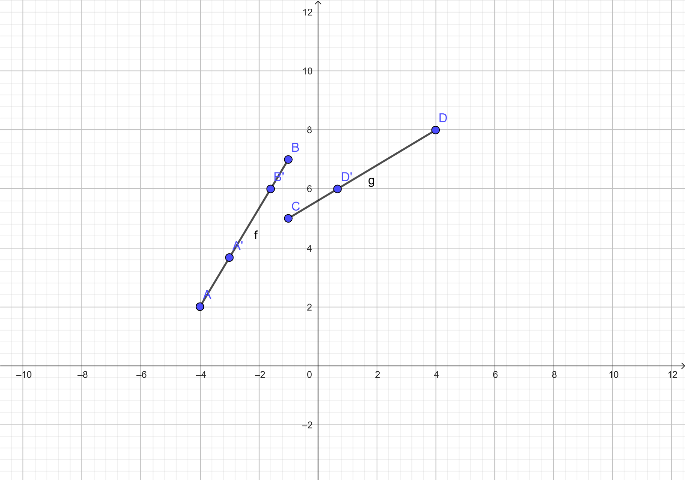
JAWABAN
Bit Titik C:
Bit1 = |  | sign(xmin-x) = | sign(-3-(-1))= sign(-2)=0
Bit2 = |  | sign(x-xmax) = | sign(-1-2)=sign(-3)=0
Bit3 = |  | sign(ymin-y) = | sign(1-5)=sign(-4)=0
Bit4 = |  | sign(y-ymax) = | sign(5-6)=sign(-1)=0

Bit Titik D:
Bit1 = |  | sign(xmin-x) = | sign(-3-4)= sign(-7)=0
Bit2 = |  | sign(x-xmax) = | sign(4-2)= sign(2)=1
Bit3 = |  | sign(ymin-y) = | sign(1-8)= sign(-7)=0
Bit4 = |  | sign(y-ymax) = | sign(8-6)= sign(2)= 1

Lakukan operasi OR:
OpOR | = Bit Titik C OR Bit Titik D
 | = | bit titik C= 0000
 | = | bit titik D= 0101
 |  | C OR D = 0101
Karena OpOR = 0000, maka .....

Karena OpOR ≠ 0000, maka lakukan operasi AND:
OpAND | = Bit Titik C AND Bit Titik D
 | = | bit titik C = 0000
 | = | bit titik D = 0101
 |  | C AND D = 0000
Karena OpAND ≠ 0000, maka .....

Karena OpAND = 0000, maka .....
Perpotongan dengan batas window
m | = | (yd-yc)/(xd-xc)= | 8-5/4-(-1) = 3/5

Karena
BitN = 1, maka garis yang berpotongan dengan batas .... (C'):
x3 | = | Xmax | = | 2

y3 | = | yc+m(Xmax-xc) | = | 6.8
dan Bit4 = 1, maka garis yang berpotongan dengan batas .... (D'):
y3 | = | Ymax | = | 6

x3 | = | xc+(Ymax-yc)/m | = | 0.67
(N pada BitN, N = {1,2,3,4})

Jadi titik potongnya adalah:
C': |  | (2, 6.8)
D': |  | (6, 0.67)

